ТОЛЧОК
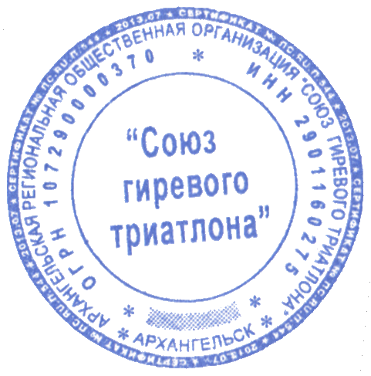
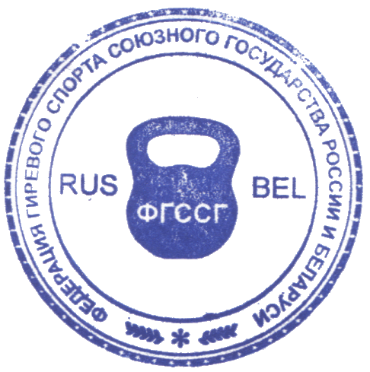
МЕЖДУНАРОДНАЯ ФЕДЕРАЦИЯ ГИРЕВЫХ ВИДОВ СПОРТА(МФГВС)
МЕЖДУНАРОДНАЯ ФЕДЕРАЦИЯ ГИРЕВОГО ТРИАТЛОНА (МФГТ)
МЕЖДУНАРОДНАЯ КОНФЕДЕРАЦИЯ МАСТЕРОВ ГИРЕВОГО СПОРТА (МКМГС)
ФЕДЕРАЦИЯ ГИРЕВОГО СПОРТА СОЮЗНОГО ГОСУДАРСТВА (ФГССГ)
Протокол
ЧЕМПИОНАТОВ МИРА, ЕВРАЗИИ (ЕВРОПЫ И АЗИИ),
СОЮЗНОГО ГОСУДАРСТВА (РОССИИ И БЕЛАРУСИ) ПО ГИРЕВОМУ ТРИАТЛОНУ
ТУРНИРА ПАМЯТИ ГЕРОЯ СССР МАРИНЫ ЛАВРЕНТЬЕВНЫ ПОПОВИЧ
2-4 марта 2018 г. г. Архангельск, Российская Федерация
Толчок двух гирь двумя руками 3 минуты (мужчины) |  |  |  |  |  |  |  |  |  | ЧЕМПИОНАТЫ
ФИО | Возр. | Год | Вес | Разряд | Страна | Вес | Рез-т | Сумма | Тренер | ЧМ | ЧЕ | ЧА | ЧЕА | ЧР | ЧБ | ЧСГ | ОЛ | ТП
 | груп. | рожд | спортсм |  |  | гири |  | кг. |  | Занятое место
Чернов Артур | 19-21 | 1999 | 70 | 1 р. | Россия | 20 | 45 | 1800 | Рыховский В. | 1 | 1 | - | - | 1 | - | 1 | - | -
Вешняков Виктор | 30-34 | 1984 | 74.5 | МС | Россия | 20 | 38 | 1520 | Левченко Н. | 1 | 1 | - | - | - | - | 1 | - | 1
Канаев Михаил | 45-49 | 1973 | 85.5 | 1 р. | Россия | 18 | 60 | 2160 | Морев Ю. | 1 | 1 | 1 | 1 | - | - | 1 | - | 1
Исаенков Тимофей | 50-54 | 1964 | 105 | ЗМС | Россия | 16 | 87 | 2784 | Исаенков Т. | 1 | 1 | - | - | - | - | 1 | - | 1
Морев Юрий | 50-54 | 1964 | 77.8 | 1 р. | Россия | 16 | 67 | 2144 | Салов П. | 1 | 1 | - | - | 1 | - | 1 | 1 | 1
Чуб-Швец Анатолий | 50-54 | 1966 | 102 | 1 р. | Россия | 24 | 49 | 2352 | Фуглев Ф.М. | 1 | 1 | 1 | - | - | - | 1 | - | -
Минибаев Альберт | 55-59 | 1960 | 105.1 | ЗМС | Россия | 22 | 70 | 3080 | Минибаев А. | 1 | 1 | - | - | - | 1 | 1 | - | 1
Воронин Сергей | 60-64 | 1957 | 88.9 | 1 р. | Россия | 16 | 81 | 2592 | Воронин С. | 1 | 1 | - | - | - | - | 1 | - | -
Егоров Николай | 60-64 | 1958 | 79.9 | МС | Россия | 12 | 75 | 1800 | Лабзов О. | 1 | 1 | - | - | - | - | 1 | - | 1
Горшков Илья | до 18 | 2000 | 71.3 | 1 р. | Россия | 20 | 59 | 2360 | Рыховский В. | 1 | 1 | - | - | 1 | - | 1 | - | -
Тараканов Данил | до 18 | 2005 | 54.9 | 1 р. | Россия | 8 | 29 | 464 | Глухова М. | 1 | 1 | 1 | - | - | - | 1 | - | 1
Толчок двух гирь двумя руками 5 минут (мужчины) |  |  |  |  |  |  |  |  |  | ЧМ | ЧЕ | ЧА | ЧЕА | ЧР | ЧБ | ЧСГ | ОЛ | ТП
 |  |  |  |  |  |  |  |  |  | Занятое место
Степанов Валерий | 55-59 | 1963 | 81.6 | 1 р. | Россия | 14 | 146 | 4088 | Аксентьев В. | 1 | 1 | - | - | 1 | - | 1 | - | 1
Эрднеев Вячеслав | 55-59 | 1963 | 94.2 | 3 р. | Россия | 14 | 92 | 2576 | Эдеев Б.А. | 1 | 1 | - | - | - | 1 | 1 | - | -
Толчок двух гирь двумя руками ДЦ 3 минуты (мужчины) |  |  |  |  |  |  |  |  |  | ЧМ | ЧЕ | ЧА | ЧЕА | ЧР | ЧБ | ЧСГ | ОЛ | ТП
 |  |  |  |  |  |  |  |  |  | Занятое место
Морев Юрий | 50-54 | 1964 | 77.8 | ЗМС | Россия | 16 | 38 | 1216 | Салов П. | 1 | 1 | - | - | 1 | - | 1 | 1 | 1
Смирнов Виктор | 55-59 | 1962 | 61.5 | 1 р. | Россия | 14 | 20 | 560 | Фуглев Ф.М. | 1 | 1 | - | - | - | - | 1 | - | 1
Фуглев Федор | 50-54 | 1962 | 75 | ЗМС | Крым (Россия) | 16 | 72 | 2304 | Фуглев Ф.М. | 1 | 1 | - | - | - | - | 1 | - | 1
Чуб-Швец Анатолий | 50-54 | 1966 | 102 | 1 р. | Россия | 24 | 34 | 1632 | Фуглев Ф.М. | 1 | 1 | - | - | - | - | 1 | - | -
Толчок двух гирь двумя руками ДЦ 5 минут (мужчины) |  |  |  |  |  |  |  |  |  | ЧМ1 | ЧЕ1 | ЧА | ЧЕА | ЧР | ЧБ | ЧСГ | ОЛ | ТП
 |  |  |  |  |  |  |  |  |  | Занятое место
 |  |  |  |  |  |  |  |  |  | - | - | - | - | - | - | - | - | -
Воронин Сергей | 60-64 | 1957 | 88.9 | 1 р. | Россия | 16 | 75 | 2400 | Воронин С. | 1 | 1 | - | - | - | - | 1 | - | -
Ершов Александр | 55-59 | 1962 | 78 | МС | Россия | 14 | 110 | 3080 | Салов П. | 1 | 1 | 1 | 1 | - | - | 1 | 1 | 1
Эрднеев Вячеслав | 55-59 | 1963 | 94.2 | 3 р. | Россия | 14 | 68 | 1904 | Эдеев Б.А. | 1 | 1 | - | 1 | - | - | 1 | - | -
Минибаев Альберт | 55-59 | 1960 | 105.1 | ЗМС | Россия | 14 | 50 | 1400 | Минибаев А. | 1 | 1 | - | 1 | - | - | 1 | - | 1
Толчок одной гири 1 минута (мужчины) |  |  |  |  |  |  |  |  |  | ЧМ1 | ЧЕ1 | ЧА | ЧЕА | ЧР | ЧБ | ЧСГ | ОЛ | ТП
 |  |  |  |  |  |  |  |  |  | - | - | - | - | - | - | - | - | -
Камильянов Тимерхан | 75-79 | 1941 | 91.9 | МСМК | Россия | 6 | 66 | 396 | Камильянов Т. | 1 | 1 | 1 | 1 | - | - | 1 | - | -
Заварзин Юрий | 80-85 | 1937 | 82.6 | МСМК | Россия | 4 | 44 | 176 | Заварзин Ю. | 1 | 1 | - | - | - | - | 1 | - | 1
Толчок одной гири 2 минуты (мужчины) |  |  |  |  |  |  |  |  |  | ЧМ1 | ЧЕ1 | ЧА | ЧЕА | ЧР | ЧБ | ЧСГ | ОЛ | ТП
 |  |  |  |  |  |  |  |  |  | Занятое место
Ульянов Олег | 70-74 | 1947 | 97.3 | МС | Россия | 8 | 114 | 912 | Ежов А. | 1 | 1 | - | - | - | - | 1 | - | -
Чуканов Виктор | 70-74 | 1946 | 91.6 | МС | Россия | 12 | 71 | 852 | Морев Ю. | 1 | 1 | 1 | 1 | 1 | - | 1 | - | 1
Иванов Владимир | 65-69 | 1950 | 64 | 1 р. | Россия | 14 | 20 | 280 | Иванов В. | 1 | 1 | - | - | - | - | 1 | - | -
Капошко Николай | 65-69 | 1950 | 99.2 | ЗМС | Россия | 10 | 86 | 860 | Тюленин | 1 | 1 | - | - | - | - | 1 | - | -
Щеканов Виктор | 65-69 | 1952 | 80 | 1 р. | Россия | 16 | 71 | 1136 | Барабанов С. | 1 | 1 | - | - | - | - | 1 | - | 1
Сидорин Валерий | 65-69 | 1953 | 83 | МС | Россия | 10 | 102 | 1020 | Сидорин В. | 1 | 1 | - | - | - | - | 1 | - | -
Толчок одной гири ДЦ 2 минуты (мужчины) |  |  |  |  |  |  |  |  |  | ЧМ1 | ЧЕ1 | ЧА | ЧЕА | ЧР | ЧБ | ЧСГ | ОЛ | ТП
 |  |  |  |  |  |  |  |  |  | Занятое место
Ульянов Олег | 70-74 | 1947 | 97.3 | МС | Россия | 8 | 38 | 304 | Ежов А. | 1 | 1 | - | - | - | - | 1 | - | -
Иванов Владимир | 65-69 | 1950 | 64 | 1 р. | Россия | 12 | 20 | 240 | Иванов В. | 1 | 1 | 1 | - | - | - | 1 | - | -
Чуканов Виктор | 70-74 | 1946 | 91.6 | МС | Россия | 12 | 34 | 408 | Морев Ю. | 1 | 1 | 1 | 1 | 1 | - | 1 | - | -
Рейн Владимир | 65-69 | 1951 | 103 | 1 р. | Россия | 10 | 49 | 490 | Рейн В. | 1 | 1 | 1 | - | - | - | 1 | 1 | 1
Толчок одной гири 2 минуты (женщины) |  |  |  |  |  |  |  |  |  | ЧМ1 | ЧЕ1 | ЧА | ЧЕА | ЧР | ЧБ | ЧСГ | ОЛ | ТП
 |  |  |  |  |  |  |  |  |  | Занятое место
Соболева Елена | 45-49 | 1973 | 68.8 | 1 р. | Россия | 8 | 55 | 440 | Морев Ю. | 1 | 1 | 1 | - | - | - | 1 | - | -
Аванесова Светлана | 50-54 | 1968 | 72.5 | 1 р. | Россия | 8 | 92 | 736 | Аксентьев В. | 1 | 1 | - | - | - | - | 1 | - | 1
Толчок одной гири 5 минут (женщины) |  |  |  |  |  |  |  |  |  | ЧМ1 | ЧЕ1 | ЧА | ЧЕА | ЧР | ЧБ | ЧСГ | ОЛ | ТП
Соболева Елена | 45-49 | 1973 | 68.8 | 1 р. | Россия | 8 | 113 | 904 | Морев Ю. | Занятое место
Толчок одной гири ДЦ 2минуты (женщины) |  |  |  |  |  |  |  |  |  | ЧМ1 | ЧЕ1 | ЧА | ЧЕА | ЧР | ЧБ | ЧСГ | ОЛ | ТП
Соболева Елена | 45-49 | 1973 | 68.8 | 1 р. | Россия | 8 | 32 | 256 | Морев Ю. | 1 | 1 | - | - | - | - | 1 | - | 1



Главный судья |  |  | М/К В. Каташук (Беларусь)

Главный секретарь |  |  | М/К А.Волков (Россия)

Старший судья на помосте |  |  | М/К Г. Белодед (Украина)

